BugRaporu
Bug ID | Hata Tanımı | Hata Adımları | Beklenen Sonuç | Gerçekleşen Sonuç | Hata Önemi | Görsel
BUG-1 | Kullanıcı, Yeni Adres Ekleme işlemi sırasında Adı ve Soyadı alanına özel karakter veya rakam içeren bir data girince Kaydet işlemi hata vermeden çalışıyor | 1. Yeni Adres Ekle butonuna tıklanılır 2. Adres İsmi alanı için geçerli bir data girilir 3.Adı alanı için rakam veya özel karakterlerden oluşan bir data girilir 4.Soyadı alanı için rakam veya özel karakterlerden oluşan bir data girilir 5.Ülke alanı için geçerli bir data seçilir 6.Şehir alanı için geçerli bir data seçilir 7.İlçe alanı için geçerli bir data seçilir 8.Telefon alanı için geçerli bir data girilir 9.Cep Telefon alanı için geçerli bir data girilir 10.T.C Kimlik No alanı için geçerli bir data girilir 11.Adres alanı için geçerli bir data girilir 12.Kaydet butonuna tıklanılır | "Geçerli Ad ve Soyad giriniz" | Kayıt gerçekleşti | Kritik | 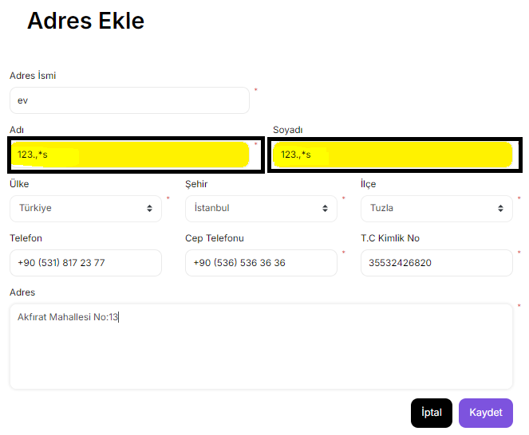
BUG-2 | Kullanıcı, Telefon ve CepTelefon alanına aynı rakamların tekrarından oluşan bir data girince Kaydet işlemi hata vermeden çalışıyor | 1. Yeni Adres Ekle butonuna tıklanılır 2. Adres İsmi alanı için geçerli bir data girilir 3.Adı alanı için geçerli bir data girilir 4.Soyadı alanı için geçerli bir data girilir 5.Ülke alanı için geçerli bir data seçilir 6.Şehir alanı için geçerli bir data seçilir 7.İlçe alanı için geçerli bir data seçilir 8.Telefon alanı aynı rakamların tekrarından oluşan bir data girilir 9. Cep Telefon alanı aynı rakamların tekrarından oluşan bir data girilir 10.T.C Kimlik No alanı için geçerli bir data girilir 11.Adres alanı için geçerli bir data girilir 12.Kaydet butonuna tıklanılır | "Geçerli Telefon ve Cep Telefonu giriniz" | Kayıt gerçekleşti | Kritik | 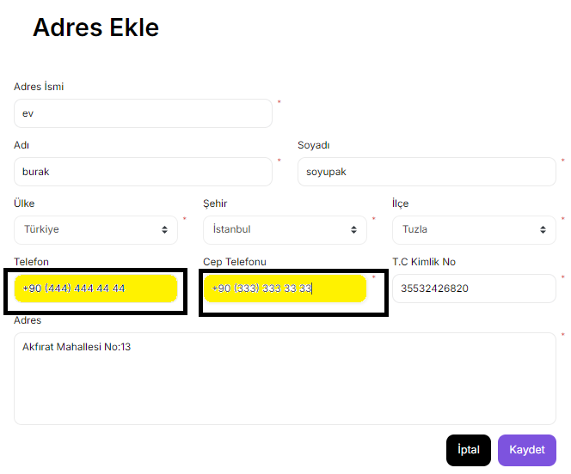
BUG-3 | Kullanıcı, Ülke KKTC ve Şehir seçtiğinde İlçe için rakam ve karakter içeren bir data girince Kaydet işlemi hata vermeden çalışıyor | 1. Yeni Adres Ekle butonuna tıklanılır 2. Adres İsmi alanı için geçerli bir data girilir 3.Adı alanı için geçerli bir data girilir 4.Soyadı alanı için geçerli bir data girilir 5.Ülke alanı için geçerli bir data seçilir 6.Şehir alanı için geçerli bir data seçilir 7.İlçe alanı için rakam ve karakterlerden oluşan bir data girilir 8.Telefon alanı için geçerli bir data girilir 9.Cep Telefon alanı için geçerli bir data girilir 10.T.C Kimlik No alanı için geçerli bir data girilir 11.Adres alanı için geçerli bir data girilir 12.Kaydet butonuna tıklanılır | "İlçe alanına girişe izin verilmemektedir" | Kayıt gerçekleşti | Orta | 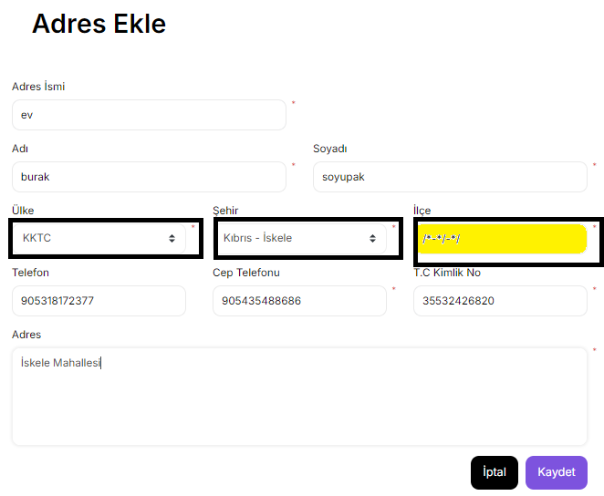
BUG-4 | Kullanıcı, Ülke olarak KKTC Şehir ve İlçe için geçerli bir data girip Telefon alanı için geçersiz formatta bir data girince Kaydet işlemi hata vermeden çalışıyor | 1. Yeni Adres Ekle butonuna tıklanılır 2. Adres İsmi alanı için geçerli bir data girilir 3.Adı alanı için geçerli bir data girilir 4.Soyadı alanı için geçerli bir data girilir 5.Ülke alanı için geçerli bir data seçilir 6.Şehir alanı için geçerli bir data seçilir 7.İlçe alanı için geçerli bir data girilir 8.Telefon alanı için geçersiz formatta bir data girilir 9.Cep Telefon alanı için geçerli bir data girilir 10.T.C Kimlik No alanı için geçerli bir data girilir 11.Adres alanı için geçerli bir data girilir 12.Kaydet butonuna tıklanılır | "Geçerli bir Telefon giriniz" | Kayıt gerçekleşti | Orta | 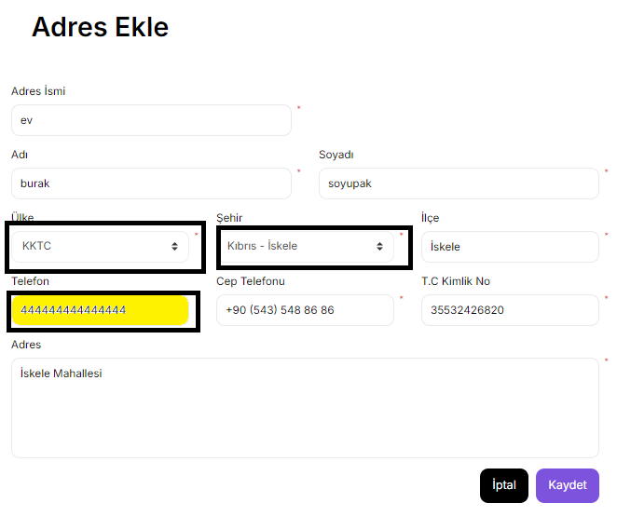
BUG-5 | Kullanıcı, Ülke olarak KKTC Şehir ve İlçe için geçerli bir data girip Cep Telefon alanı için geçersiz formatta bir data girince Kaydet işlemi hata vermeden çalışıyor | 1. Yeni Adres Ekle butonuna tıklanılır 2. Adres İsmi alanı için geçerli bir data girilir 3.Adı alanı için geçerli bir data girilir 4.Soyadı alanı için geçerli bir data girilir 5.Ülke alanı için geçerli bir data seçilir 6.Şehir alanı için geçerli bir data seçilir 7.İlçe alanı için geçerli bir data girilir 8.Telefon alanı için geçerli bir data girilir 9.Cep Telefon alanı için geçersiz formatta bir data girilir 10.T.C Kimlik No alanı için geçerli bir data girilir 11.Adres alanı için geçerli bir data girilir 12.Kaydet butonuna tıklanılır | "Geçerli bir Cep Telefonu giriniz" | Kayıt gerçekleşti | Kritik | 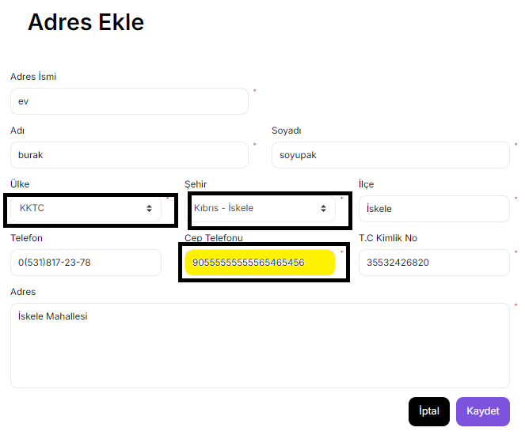
BUG-6 | Kullanıcı, Adı ve Soyadı alanına özel karakter veya rakam içeren güncellenmiş bir data girince girince Kaydet işlemi hata vermeden çalışıyor | 1. Teslimat Adresi Düzenle butonu tıklanılır 2.Adres Tipi alanı için Teslimat seçeneği seçilir 3. Adres İsmi alanı için geçerli bir data girilir 4.Adı alanı için rakam ve özel karakterlerden oluşan bir data girilir 5.Soyadı alanı için rakam ve özel karakterlerden oluşan bir data girilir 6.Ülke alanı için geçerli bir data seçilir 7.Şehir alanı için geçerli bir data seçilir 8.İlçe alanı için geçerli bir data girilir 9.Telefon alanı için geçerli bir data girilir 10.Cep Telefon alanı için geçerli bir data girilir 11.T.C Kimlik No alanı için geçerli bir data girilir 12.Adres alanı için geçerli bir data girilir 13.Kaydet butonuna tıklanılır | "Geçerli Ad ve Soyad giriniz" | Kayıt gerçekleşti | Kritik | 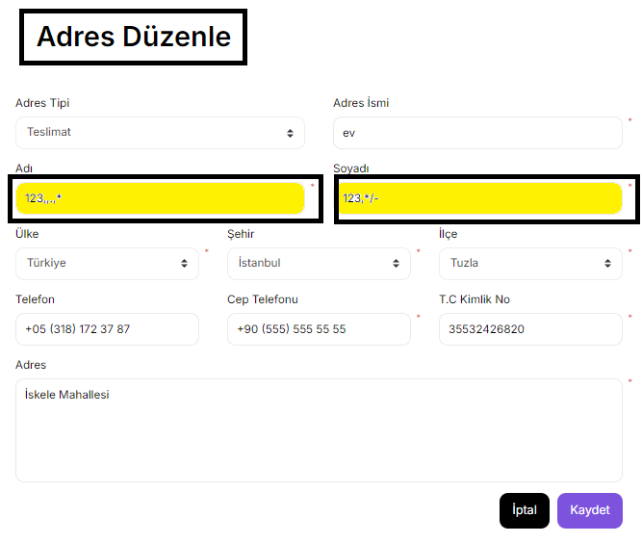
BUG-7 | Kullanıcı, Telefon ve CepTelefon alanına güncellenmiş aynı rakamların tekrarından oluşan bir data girince girince Kaydet işlemi hata vermeden çalışıyor | 1. Teslimat Adresi Düzenle butonu tıklanılır 2.Adres Tipi alanı için Teslimat seçeneği seçilir 3. Adres İsmi alanı için geçerli bir data girilir 4.Adı alanı için geçerli bir data girilir 5.Soyadı alanı için geçerli bir data girilir 6.Ülke alanı için geçerli bir data seçilir 7.Şehir alanı için geçerli bir data seçilir 8.İlçe alanı için geçerli bir data girilir 9.Telefon alanı için aynı rakamların tekrarından oluşan bir data girilir 10.Cep Telefon alanı için aynı rakamların tekrarından oluşan bir data girilir 11.T.C Kimlik No alanı için geçerli bir data girilir 12.Adres alanı için geçerli bir data girilir 13.Kaydet butonuna tıklanılır | "Geçerli Telefon ve Cep Telefonu giriniz" | Kayıt gerçekleşti | Kritik | 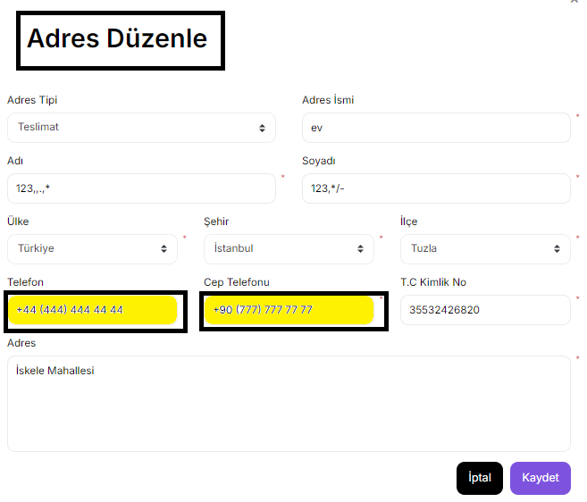
BUG-8 | Kullanıcı, Ülke KKTC ve Şehir seçtiğinde İlçe için rakam ve özel karakterlerden oluşan bir data girince Kaydet işlemi hata vermeden çalışıyor | 1. Teslimat Adresi Düzenle butonu tıklanılır 2.Adres Tipi alanı için Teslimat seçeneği seçilir 3. Adres İsmi alanı için geçerli bir data girilir 4.Adı alanı için geçerli bir data girilir 5.Soyadı alanı için geçerli bir data girilir 6.Ülke alanı için geçerli bir data seçilir 7.Şehir alanı için geçerli bir data seçilir 8.İlçe alanı için rakam ve özel karakterlerden oluşan bir data girilir 9.Telefon alanı için geçerli bir data girilir 10.Telefon alanı için geçerli bir data girilir 11.T.C Kimlik No alanı için geçerli bir data girilir 12.Adres alanı için geçerli bir data girilir 13.Kaydet butonuna tıklanılır | "İlçe alanına girişe izin verilmemektedir" | Kayıt gerçekleşti | Orta | 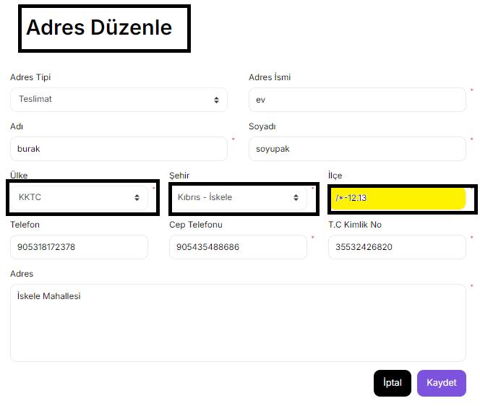
BUG-9 | Kullanıcı, Ülke olarak KKTC Şehir ve İlçe için geçerli bir data girip Telefon alanı için geçersiz formatta bir data girince Kaydet işlemi hata vermeden çalışıyor | 1. Teslimat Adresi Düzenle butonu tıklanılır 2.Adres Tipi alanı için Teslimat seçeneği seçilir 3. Adres İsmi alanı için geçerli bir data girilir 4.Adı alanı için geçerli bir data girilir 5.Soyadı alanı için geçerli bir data girilir 6.Ülke alanı için geçerli bir data seçilir 7.Şehir alanı için geçerli bir data seçilir 8.İlçe alanı için geçerli bir data girilir 9.Telefon alanı için geçersiz formatta bir data girilir 10. Cep Telefonu için geçerli bir data girilir 11.T.C Kimlik No alanı için geçerli bir data girilir 12.Adres alanı için geçerli bir data girilir 13.Kaydet butonuna tıklanılır | "Geçerli bir Telefon giriniz" | Kayıt gerçekleşti | Orta | 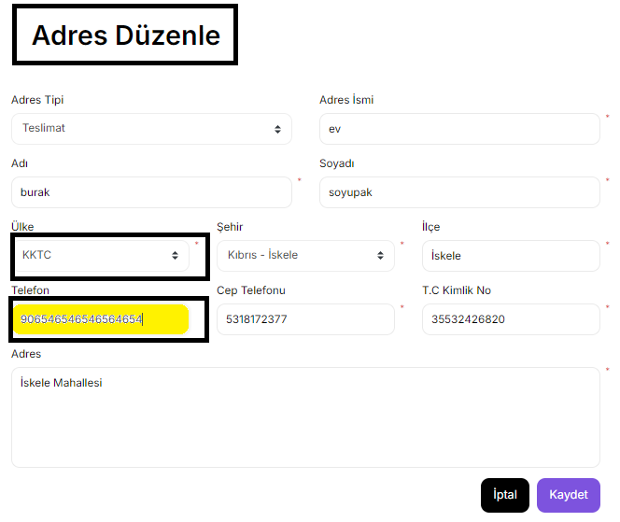
BUG-10 | Kullanıcı, Ülke olarak KKTC Şehir ve İlçe için geçerli bir data girip Cep Telefon alanı için geçersiz formatta bir data girince Kaydet işlemi hata vermeden çalışıyor | 1. Teslimat Adresi Düzenle butonu tıklanılır 2.Adres Tipi alanı için Teslimat seçeneği seçilir 3. Adres İsmi alanı için geçerli bir data girilir 4.Adı alanı için geçerli bir data girilir 5.Soyadı alanı için geçerli bir data girilir 6.Ülke alanı için geçerli bir data seçilir 7.Şehir alanı için geçerli bir data seçilir 8.İlçe alanı için geçerli bir data girilir 9.Telefon alanı için geçerli bir data girilir 10. Cep Telefon alanı için geçersiz formatta bir data girilir 11.T.C Kimlik No alanı için geçerli bir data girilir 12.Adres alanı için geçerli bir data girilir 13.Kaydet butonuna tıklanılır | "Geçerli bir Cep Telefonu giriniz" | Kayıt gerçekleşti | Kritik | 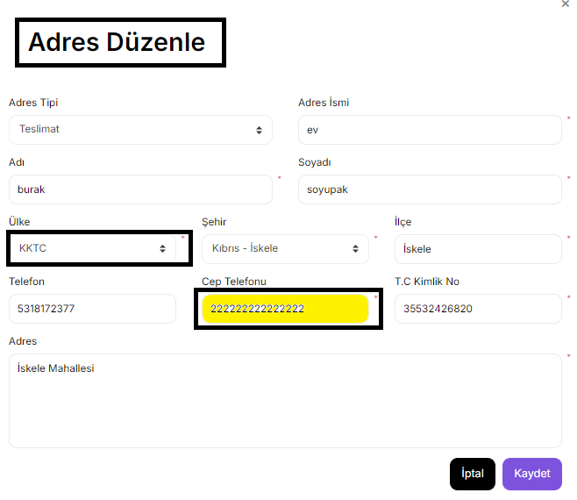
BUG-11 | Kullanıcı, Adı ve Soyadı alanına özel karakter veya rakam içeren güncellenmiş bir data girince Kaydet işlemi hata vermeden çalışıyor | 1. Fatura Adresi Düzenle butonu tıklanılır 2.Adres Tipi alanı için Fatura seçeneği seçilir 3. Adres İsmi alanı için geçerli bir data girilir 4.Adı alanı için özel karakter veya rakam içeren bir data girilir 5.Soyadı alanı için özel karakter veya rakam içeren bir data girilir 6.Ülke alanı için geçerli bir data seçilir 7.Şehir alanı için geçerli bir data seçilir 8.İlçe alanı için geçerli bir data girilir 9.Telefon alanı için geçerli bir data girilir 10. Cep Telefon alanı için geçerli bir data girilir 11.T.C Kimlik No alanı için geçerli bir data girilir 12.Adres alanı için geçerli bir data girilir 13.Kaydet butonuna tıklanılır | "Geçerli Ad ve Soyad giriniz" | Kayıt gerçekleşti | Kritik | 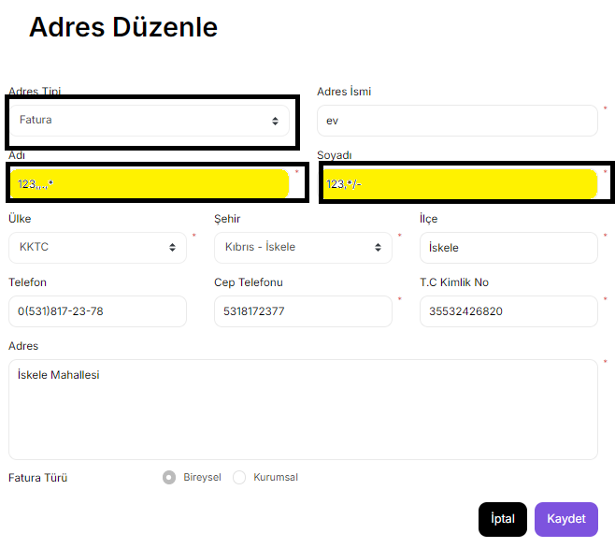
BUG-12 | Kullanıcı, Telefon ve CepTelefon alanına güncellenmiş aynı rakamların tekrarından oluşan bir data girince girince Kaydet işlemi hata vermeden çalışıyor | 1. Fatura Adresi Düzenle butonu tıklanılır 2.Adres Tipi alanı için Fatura seçeneği seçilir 3. Adres İsmi alanı için geçerli bir data girilir 4.Adı alanı için geçerli bir data girilir 5.Soyadı alanı için geçerli bir data girilir 6.Ülke alanı için geçerli bir data seçilir 7.Şehir alanı için geçerli bir data seçilir 8.İlçe alanı için geçerli bir data girilir 9.Telefon alanı için aynı rakamların tekrarından oluşan bir data girilir 10.Cep Telefon alanı için aynı rakamların tekrarından oluşan bir data girilir 11.T.C Kimlik No alanı için geçerli bir data girilir 12.Adres alanı için geçerli bir data girilir 13.Kaydet butonuna tıklanılır | "Geçerli Telefon ve Cep Telefonu giriniz" | Kayıt gerçekleşti | Kritik | 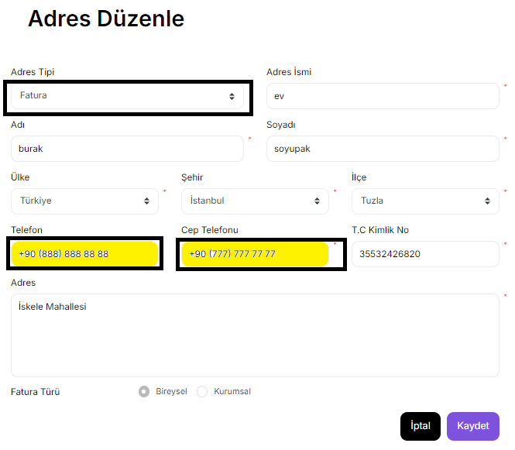
BUG-13 | Kullanıcı, Ülke KKTC ve Şehir seçtiğinde İlçe için rakam ve özel karakterlerden oluşan bir data girince Kaydet işlemi hata vermeden çalışıyor | 1. Fatura Adresi Düzenle butonu tıklanılır 2.Adres Tipi alanı için Fatura seçeneği seçilir 3. Adres İsmi alanı için geçerli bir data girilir 4.Adı alanı için geçerli bir data girilir 5.Soyadı alanı için geçerli bir data girilir 6.Ülke alanı için geçerli bir data seçilir 7.Şehir alanı için geçerli bir data seçilir 8.İlçe alanı için rakam ve özel karakterlerden oluşan bir data girilir 9.Telefon alanı için geçerli bir data girilir 10.Telefon alanı için geçerli bir data girilir 11.T.C Kimlik No alanı için geçerli bir data girilir 12.Adres alanı için geçerli bir data girilir 13.Kaydet butonuna tıklanılır | "İlçe alanına girişe izin verilmemektedir" | Kayıt gerçekleşti | Orta | 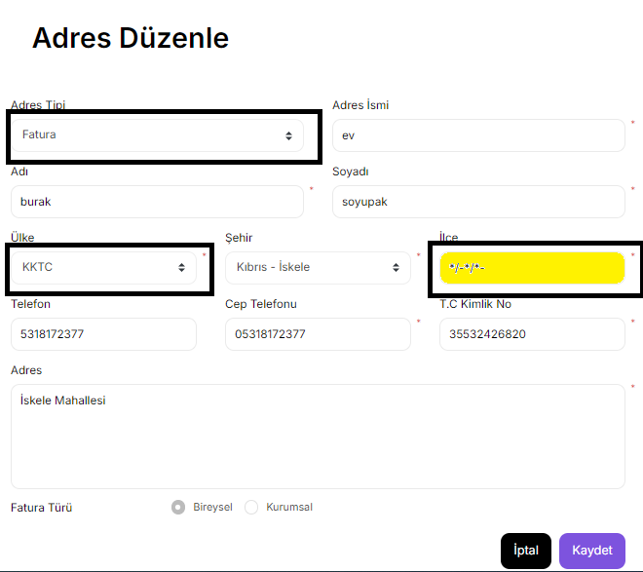
BUG-14 | Kullanıcı, Ülke olarak KKTC Şehir ve İlçe için geçerli bir data girip Telefon alanı için geçersiz formatta bir data girince Kaydet işlemi hata vermeden çalışıyor | 1. Fatura Adresi Düzenle butonu tıklanılır 2.Adres Tipi alanı için Fatura seçeneği seçilir 3. Adres İsmi alanı için geçerli bir data girilir 4.Adı alanı için geçerli bir data girilir 5.Soyadı alanı için geçerli bir data girilir 6.Ülke alanı için geçerli bir data seçilir 7.Şehir alanı için geçerli bir data seçilir 8.İlçe alanı için geçerli bir data girilir 9.Telefon alanı için geçersiz formatta bir data girilir 10. Cep Telefon alanı için geçerli bir data girilir 11.T.C Kimlik No alanı için geçerli bir data girilir 12.Adres alanı için geçerli bir data girilir 13.Kaydet butonuna tıklanılır | "Geçerli bir Telefon giriniz" | Kayıt gerçekleşti | Orta | 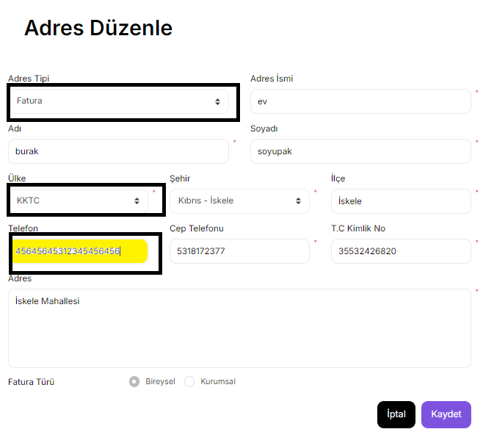
BUG-14 | Kullanıcı, Ülke olarak KKTC Şehir ve İlçe için geçerli bir data girip Telefon alanı için geçersiz formatta bir data girince Kaydet işlemi hata vermeden çalışıyor | 1. Fatura Adresi Düzenle butonu tıklanılır 2.Adres Tipi alanı için Fatura seçeneği seçilir 3. Adres İsmi alanı için geçerli bir data girilir 4.Adı alanı için geçerli bir data girilir 5.Soyadı alanı için geçerli bir data girilir 6.Ülke alanı için geçerli bir data seçilir 7.Şehir alanı için geçerli bir data seçilir 8.İlçe alanı için geçerli bir data girilir 9.Telefon alanı için geçerli bir data girilir 10. Cep Telefon alanı için geçersiz formatta bir data girilir 11.T.C Kimlik No alanı için geçerli bir data girilir 12.Adres alanı için geçerli bir data girilir 13.Kaydet butonuna tıklanılır | "Geçerli bir Cep Telefon giriniz" | Kayıt gerçekleşti | Kritik | 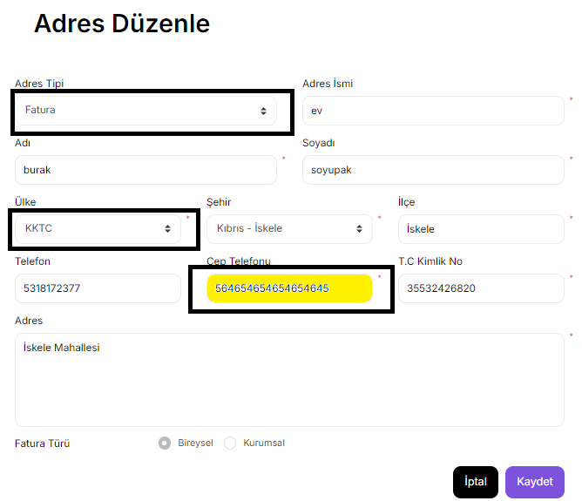
BUG-15 | Kullanıcı, Fatura Türü olarak Kurumsal seçildiğinde Vergi Dairesi alanı için geçersiz bir data girildiğinde Kaydet işlemi hata vermeden çalışıyor | 1. Fatura Adresi Düzenle butonu tıklanılır 2.Fatura Türü olarak Kurumsal seçilir 3.Adres Tipi alanı için Fatura seçeneği seçilir 4. Adres İsmi alanı için geçerli bir data girilir 5.Adı alanı için geçerli bir data girilir 6.Soyadı alanı için geçerli bir data girilir 7.Ülke alanı için geçerli bir data seçilir 8.Şehir alanı için geçerli bir data seçilir 9.İlçe alanı için geçerli bir data girilir 10.Telefon alanı için geçerli bir data girilir 11. Cep Telefon alanı için geçerli bir data girilir 12.T.C Kimlik No alanı için geçerli bir data girilir 13.Adres alanı için geçerli bir data girilir 14.Kaydet butonuna tıklanılır | "Geçerli bir Vergi Dairesi giriniz" | Kayıt gerçekleşti | Kritik | 